상품제안서
[카카오골프공] R3 네온 프렌즈(무광) 컬러볼 (6알) 골프공 | 상품코드: F26203

 |  |  |  |  |  |  | 02-412-0044 | www.easy1.co.kr
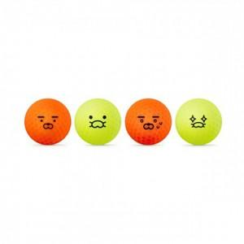

【상세/제작정보】

【인쇄/포장옵션】 | 전사(풀컬러) / 포장지포장

【공급단가】 | 수량 | 20~ | 50~ | 100~ | 300~ | 500~
*VAT별도 | 단가 | 15,340원 | 15,090원 | 14,720원 | 14,350원 | 14,110원

【상품 URL】 | http://www.easy1.co.kr/src/goods_detail.php?gdno=26203

